指導要録項目選択画面
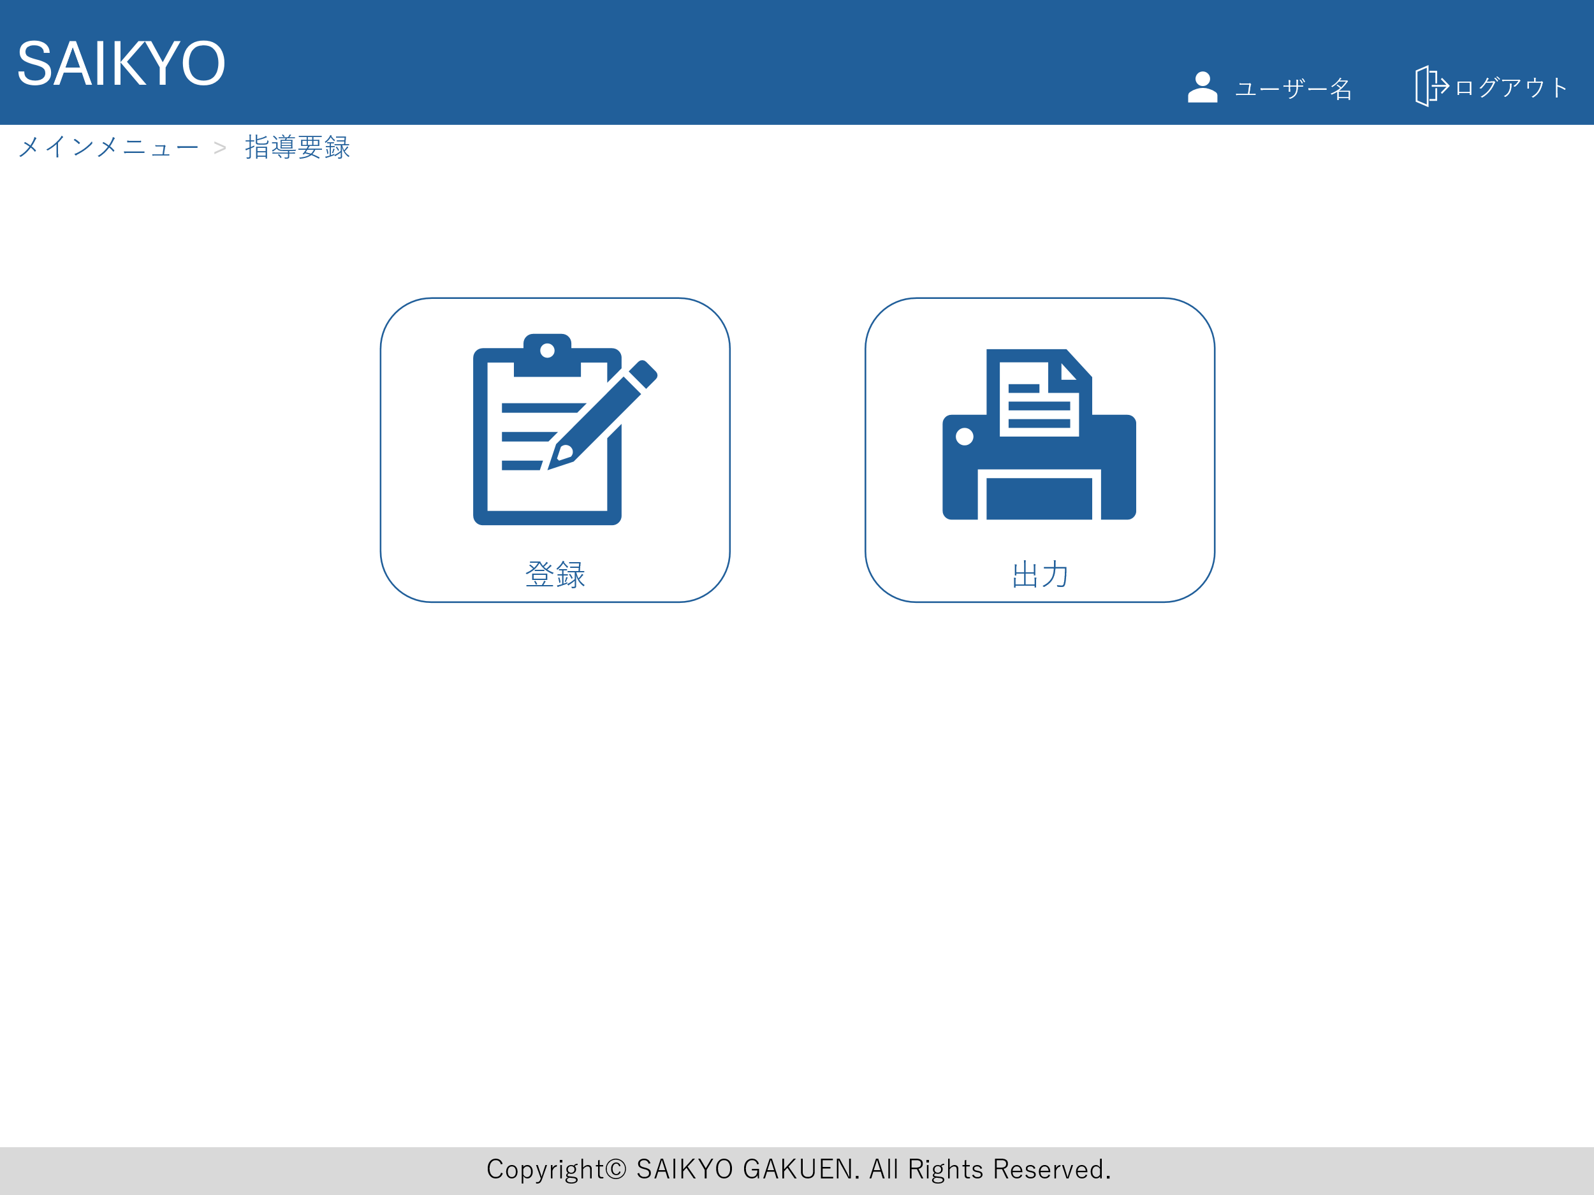
画面レイアウト | 論理名称 | 画面ID | 改訂日
 | 物理名称 | 画面名称 | 改訂者
 | 概要

指導要録登録画面
画面レイアウト | 論理名称 | 画面ID | 改訂日
 | 物理名称 | 画面名称 | 改訂者
 | 概要

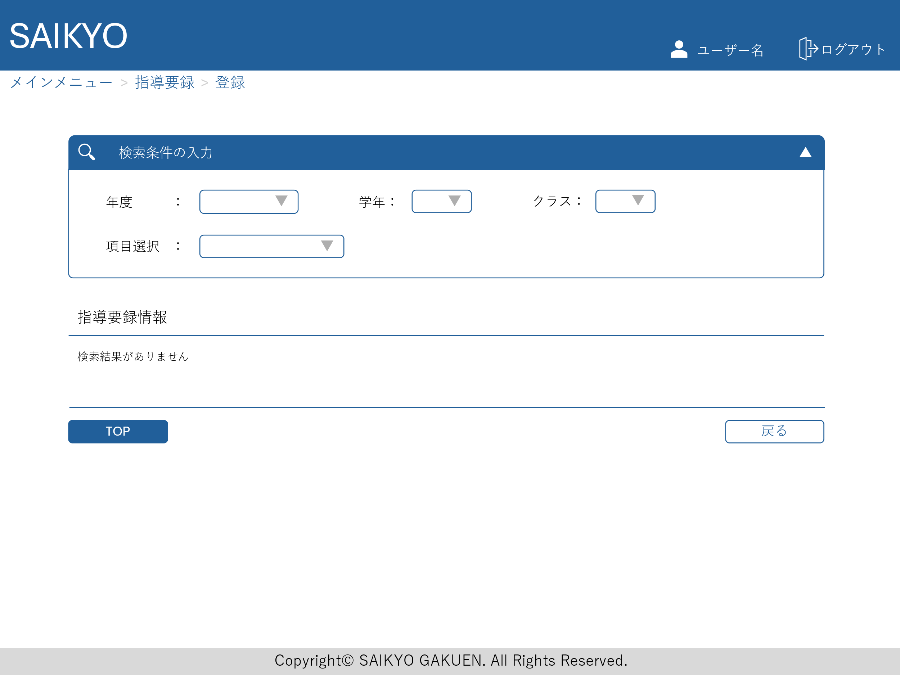

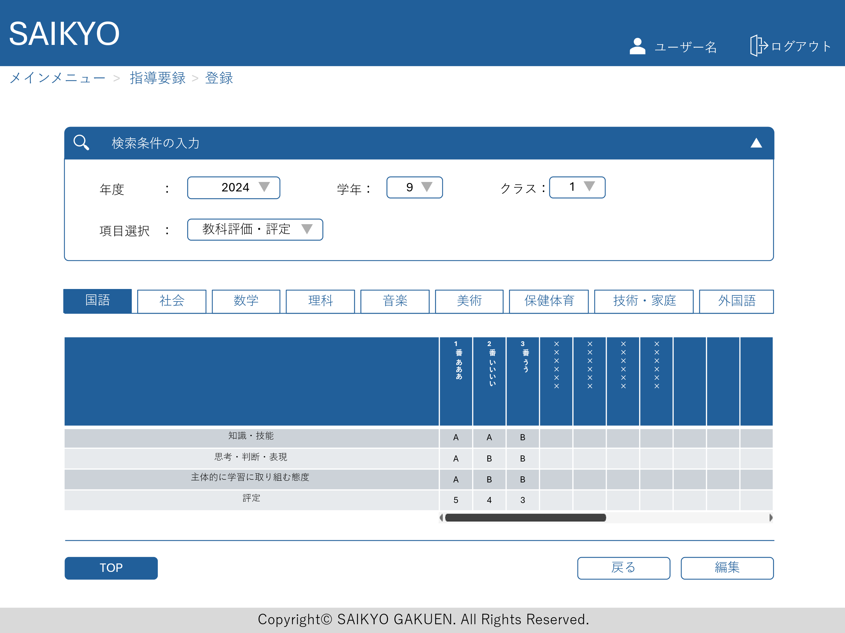
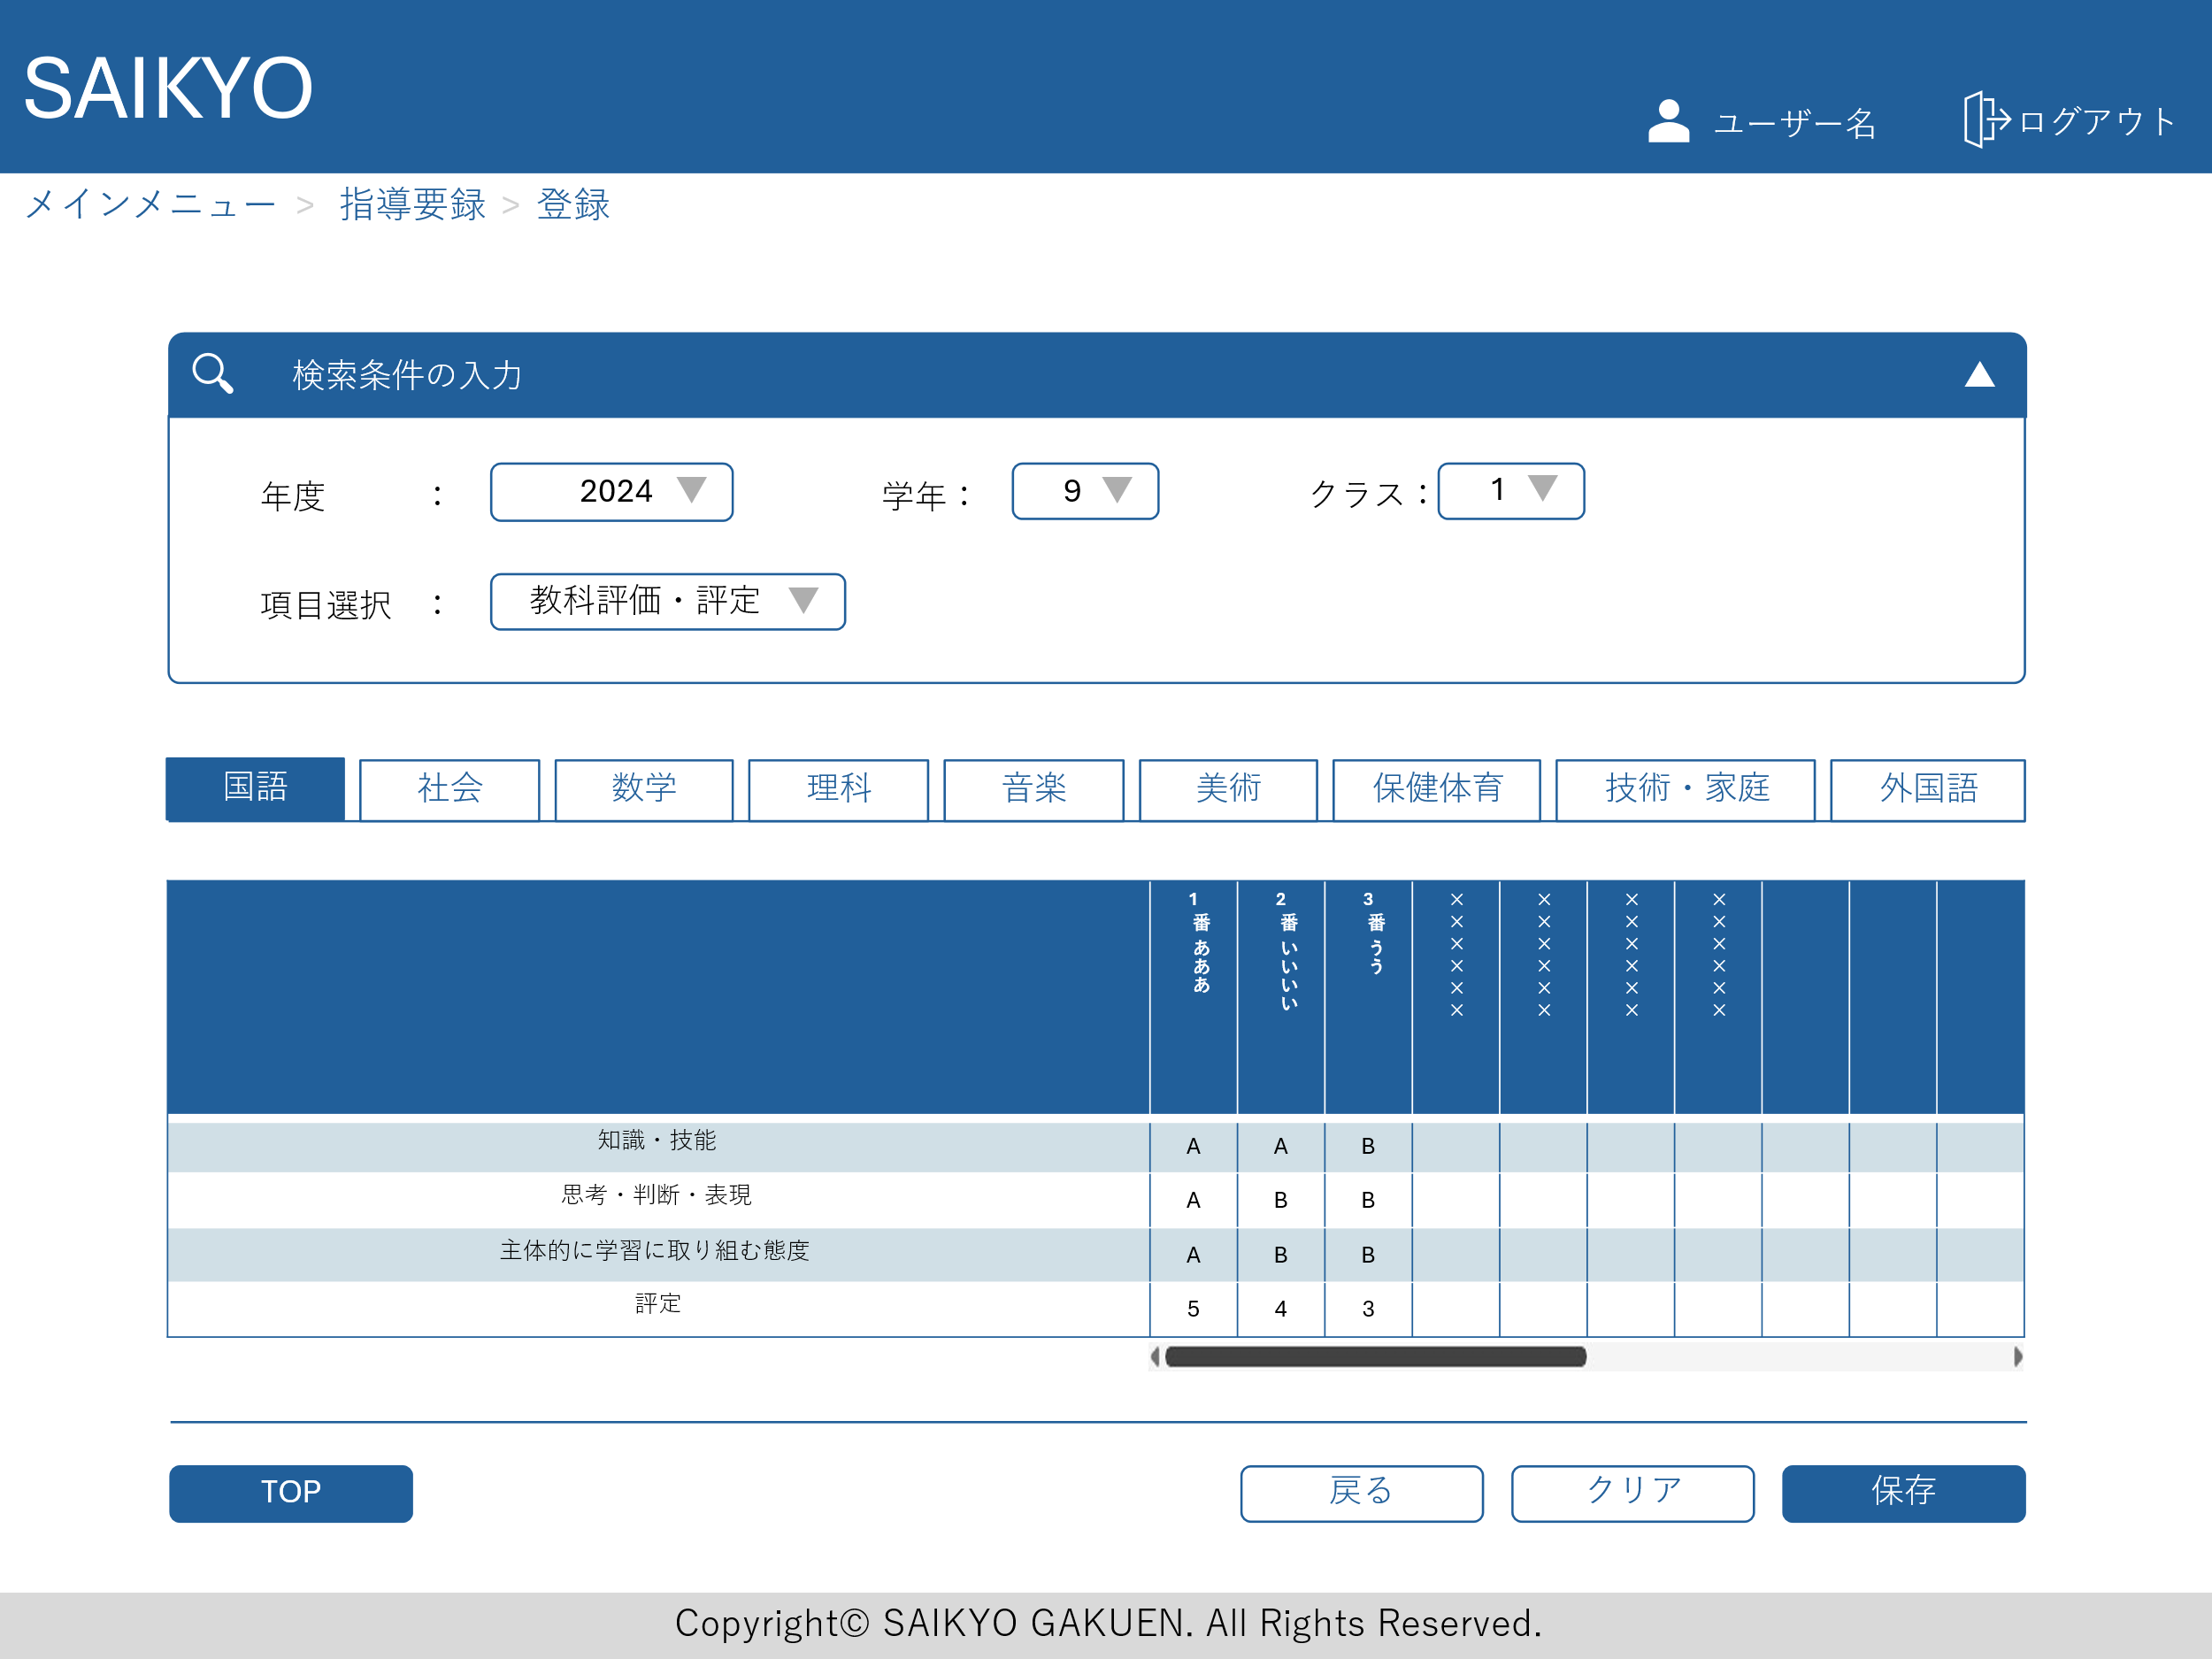

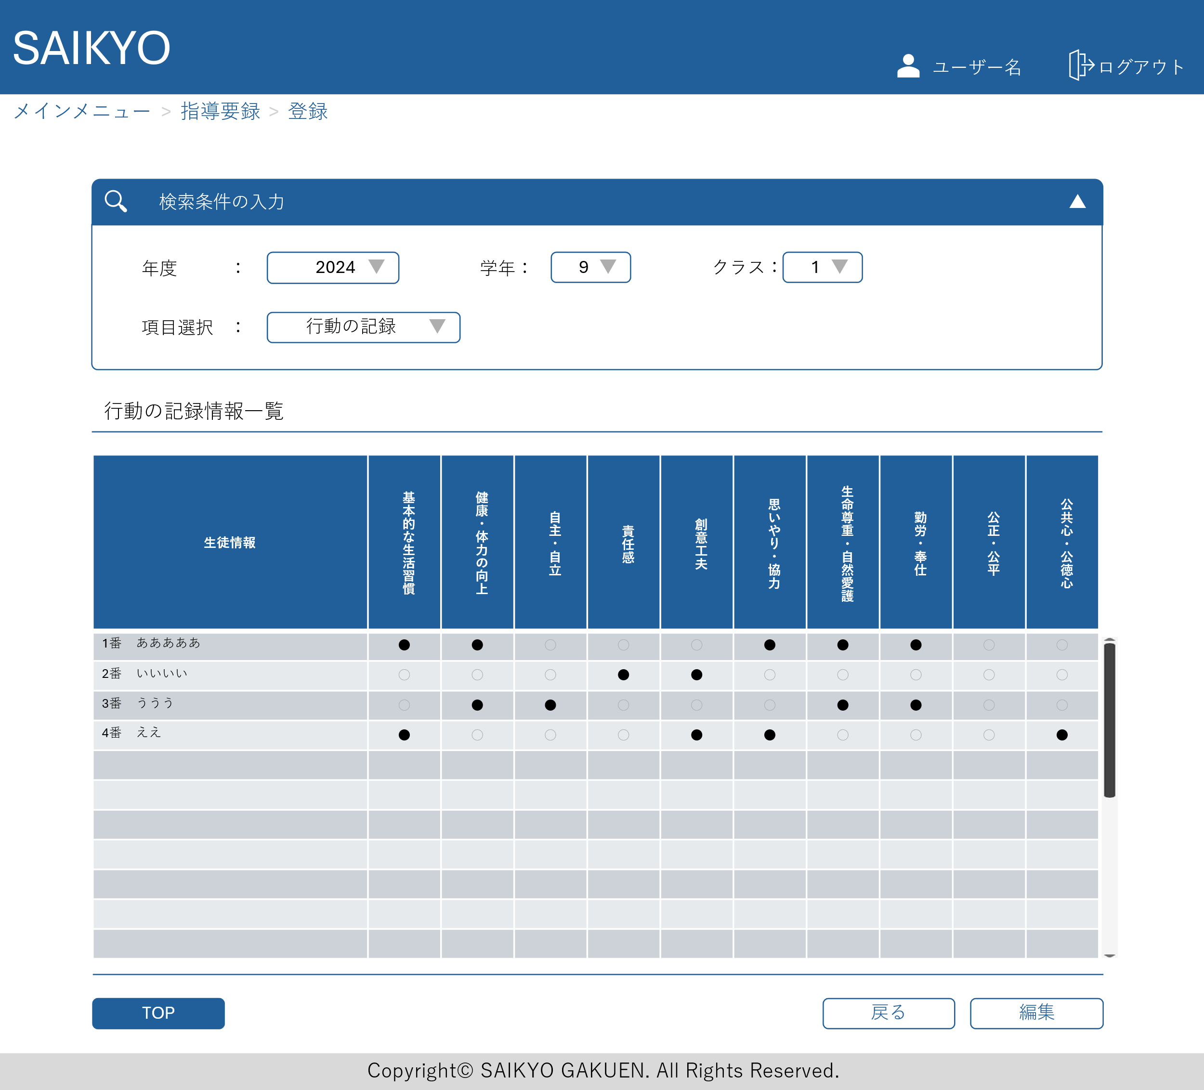
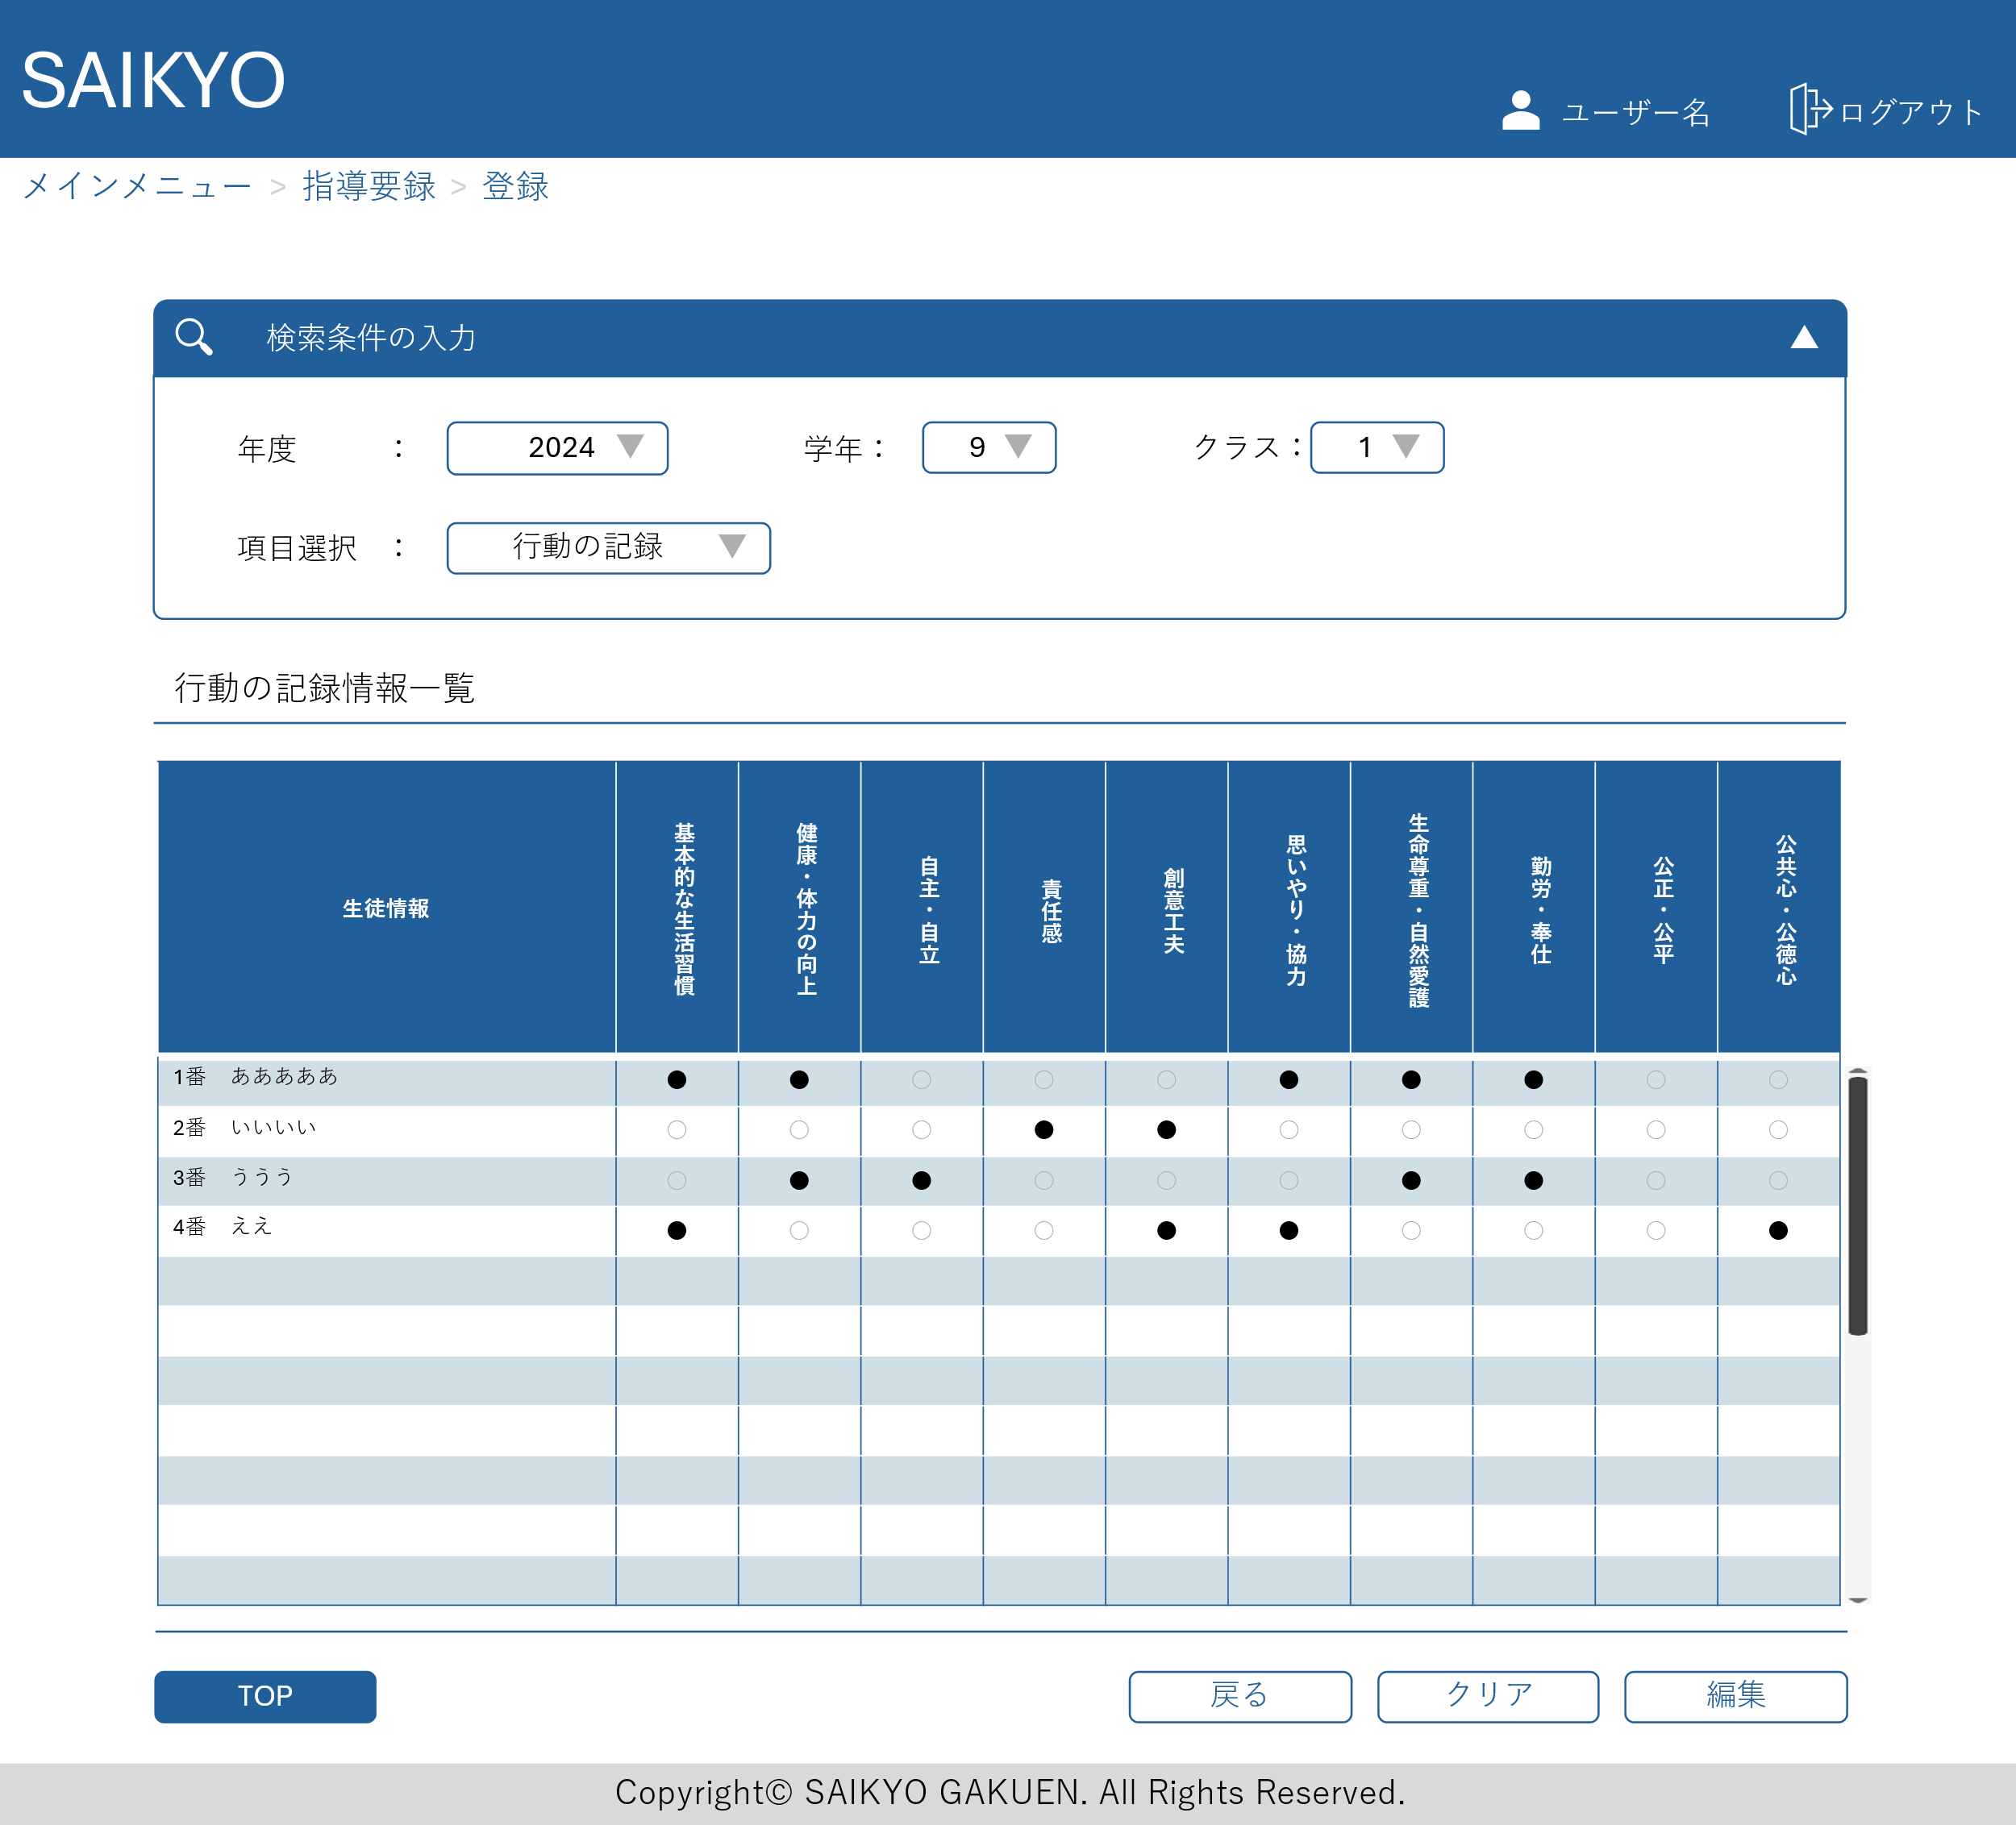

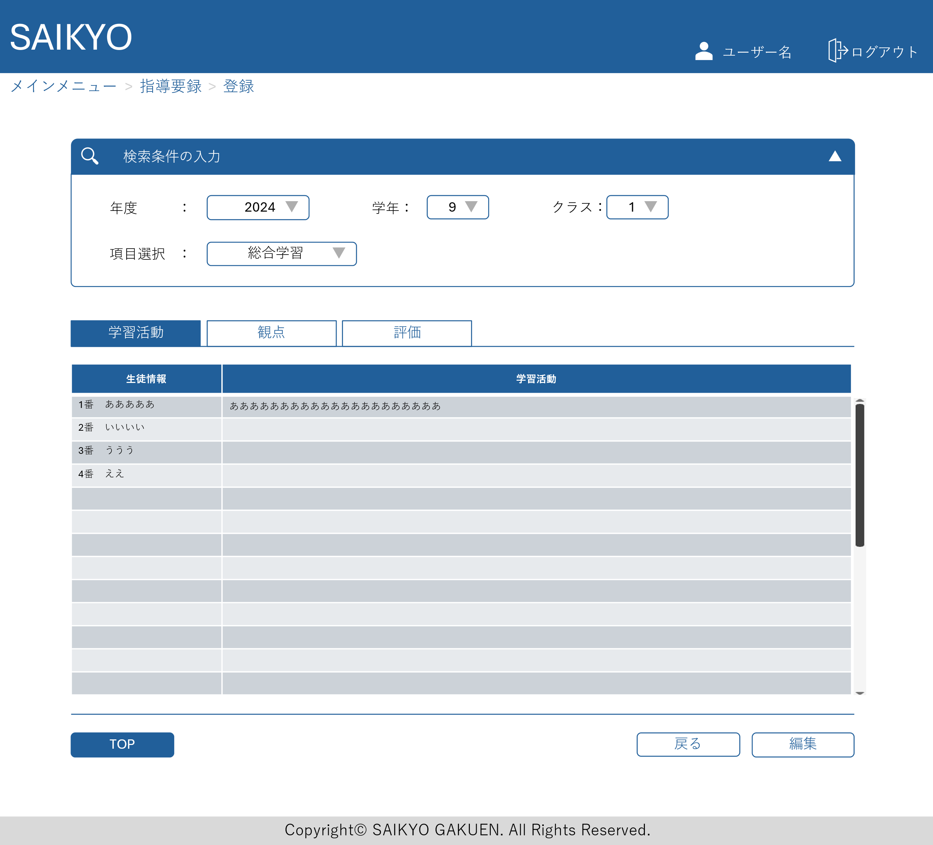
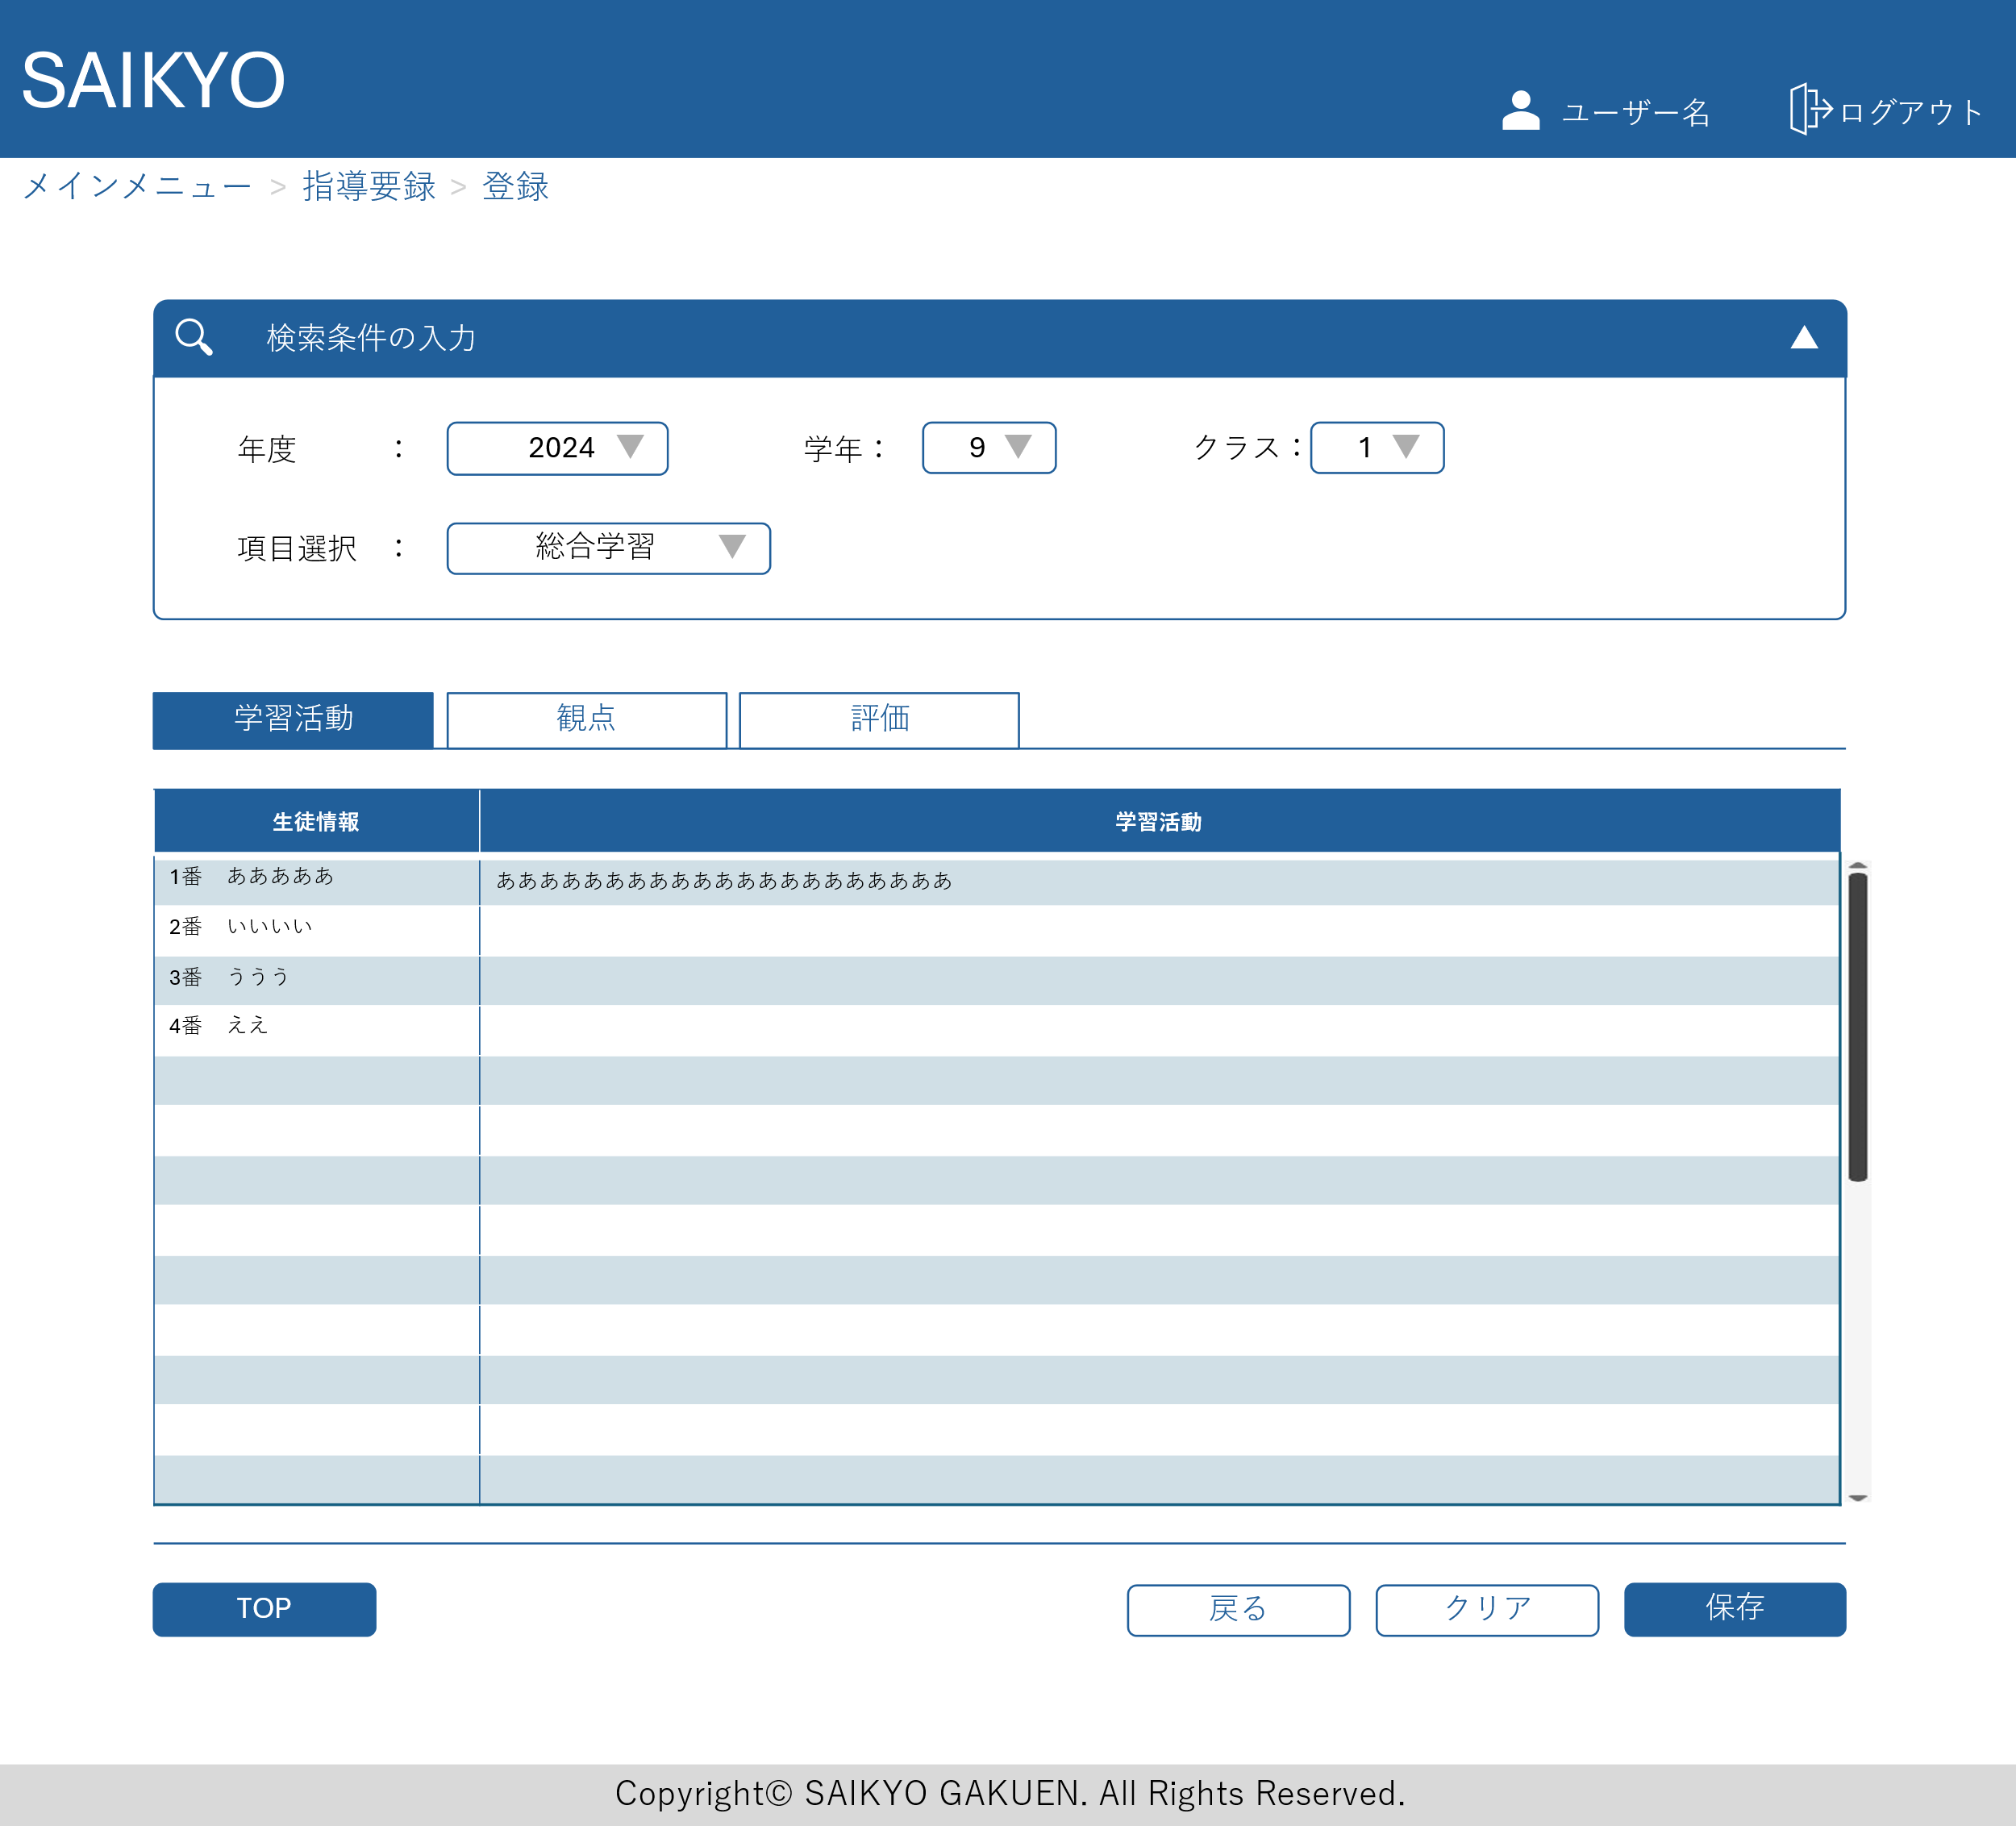

観点、評価についても同じ構成の入力画面

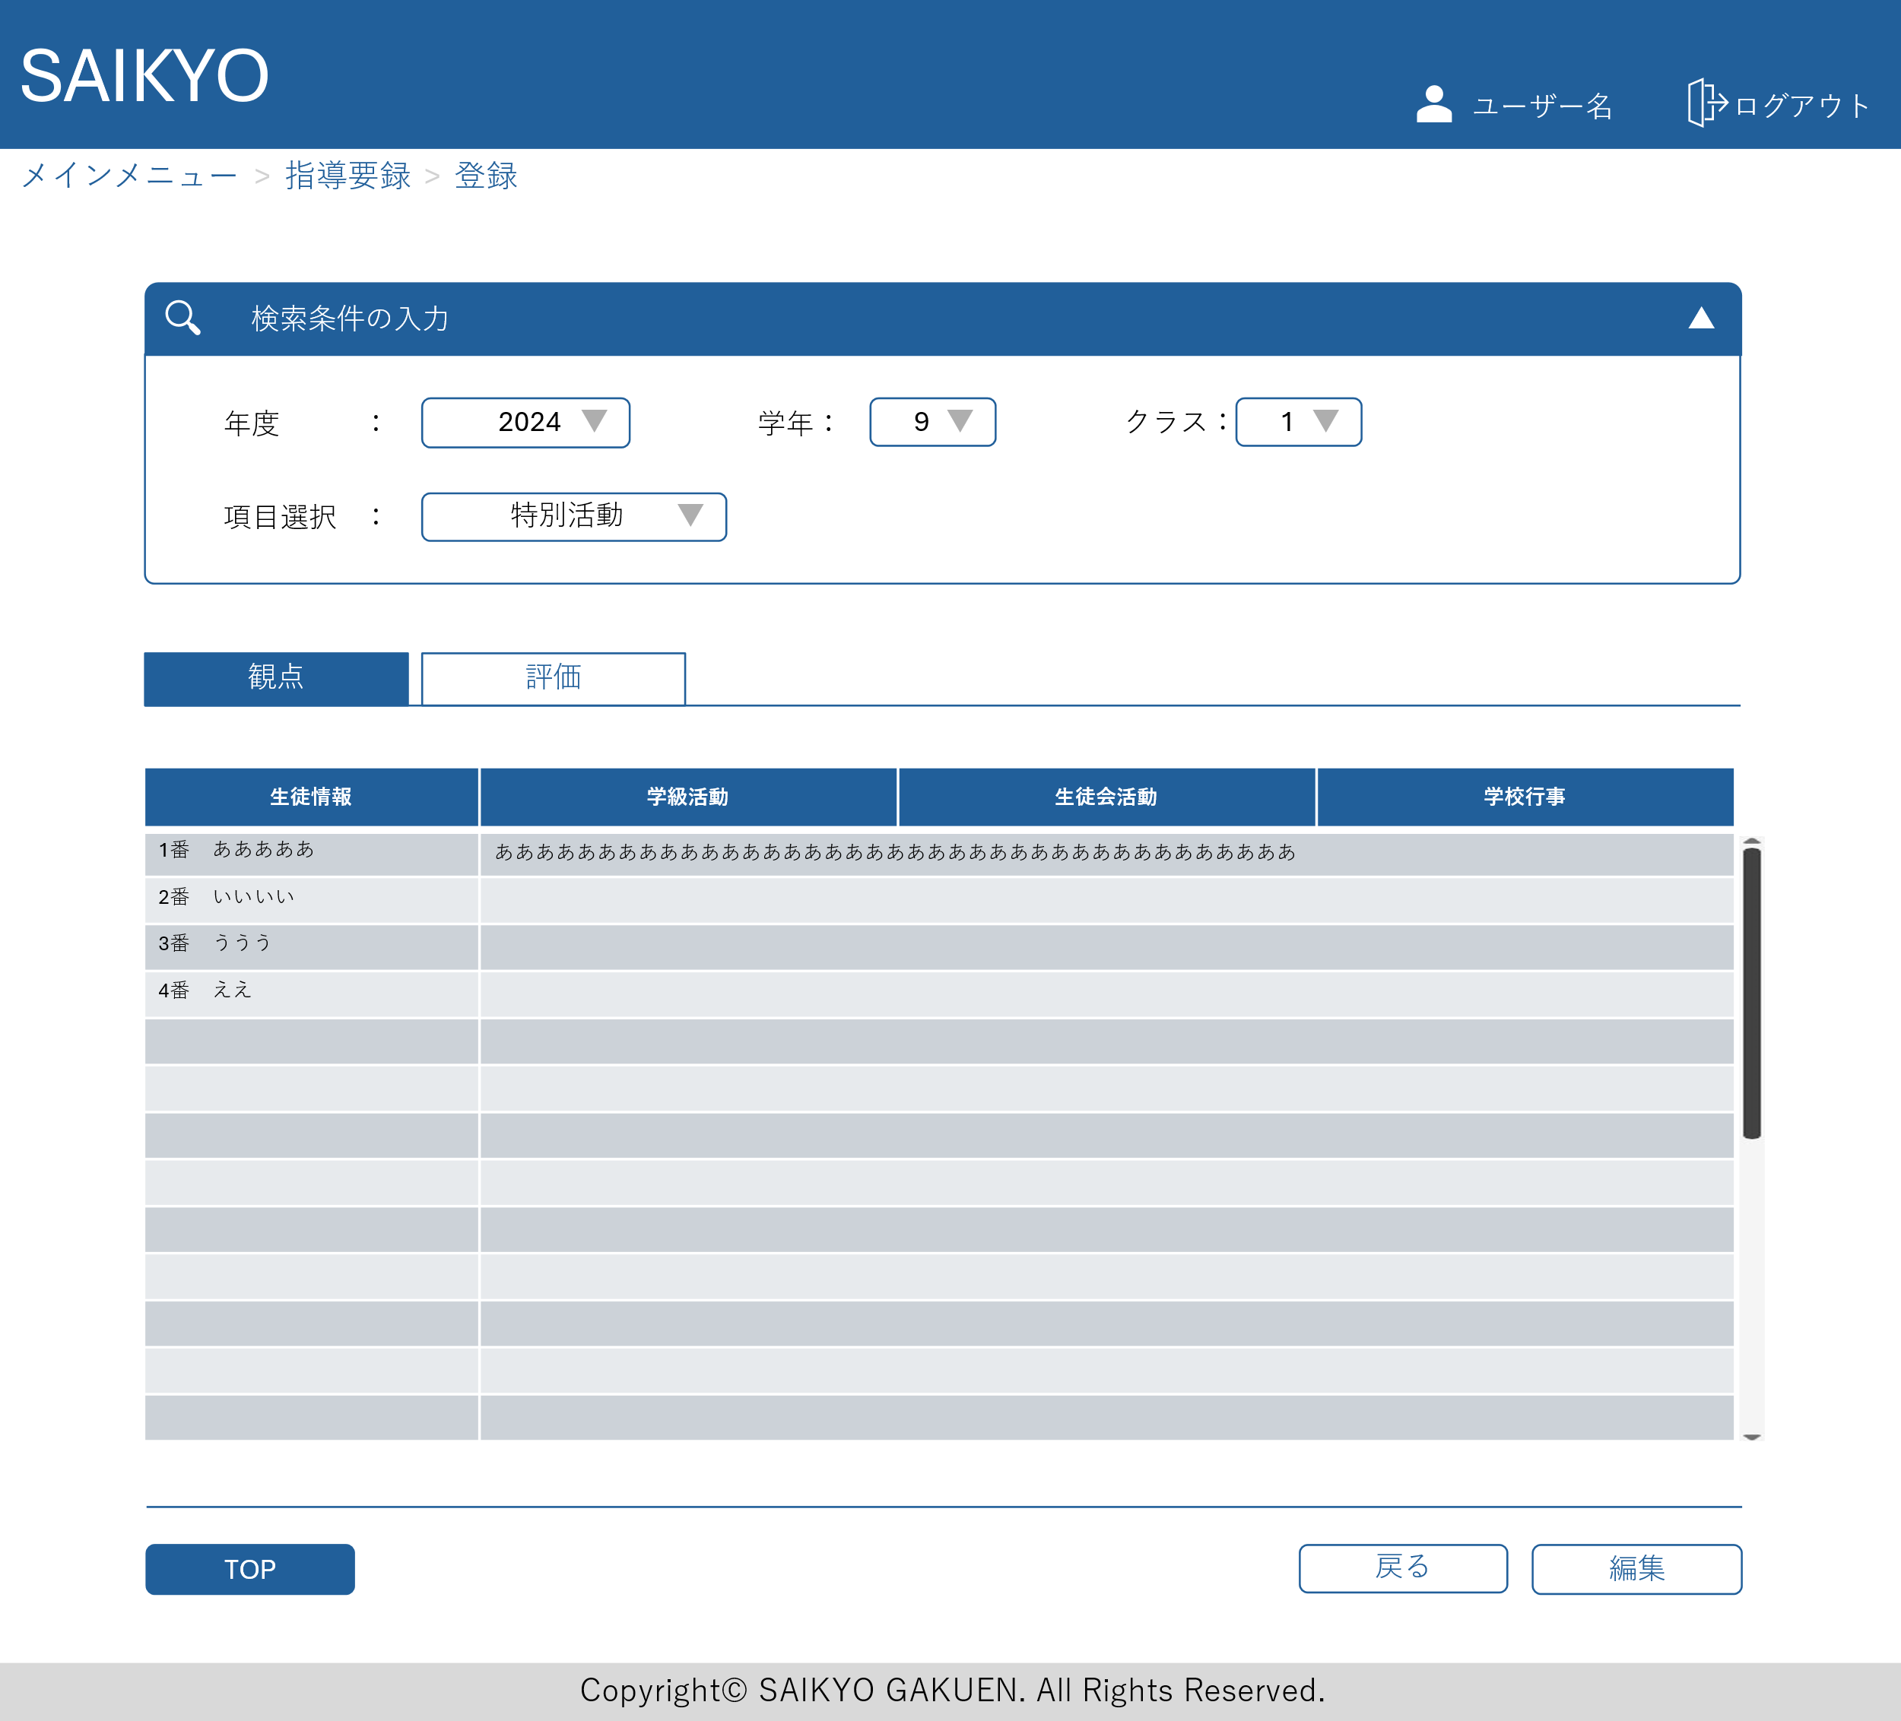
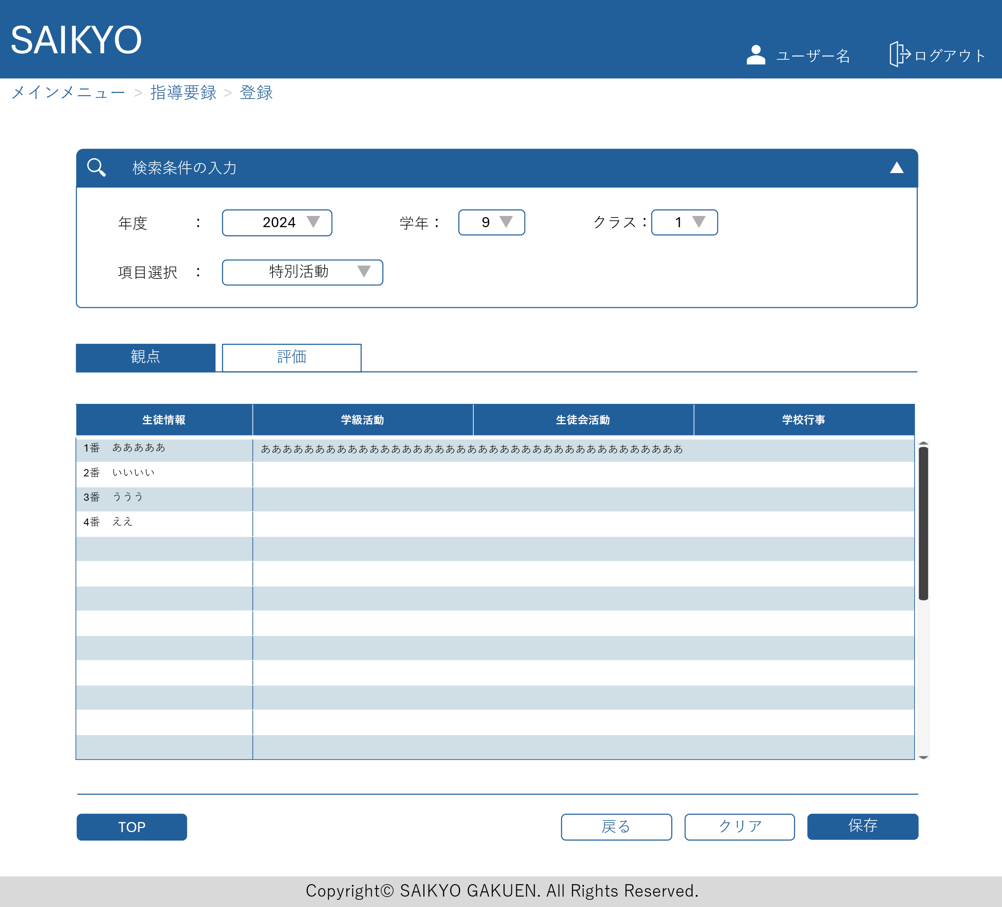

7~9年生は3項目 (学習活動、生徒会活動、学校行事)

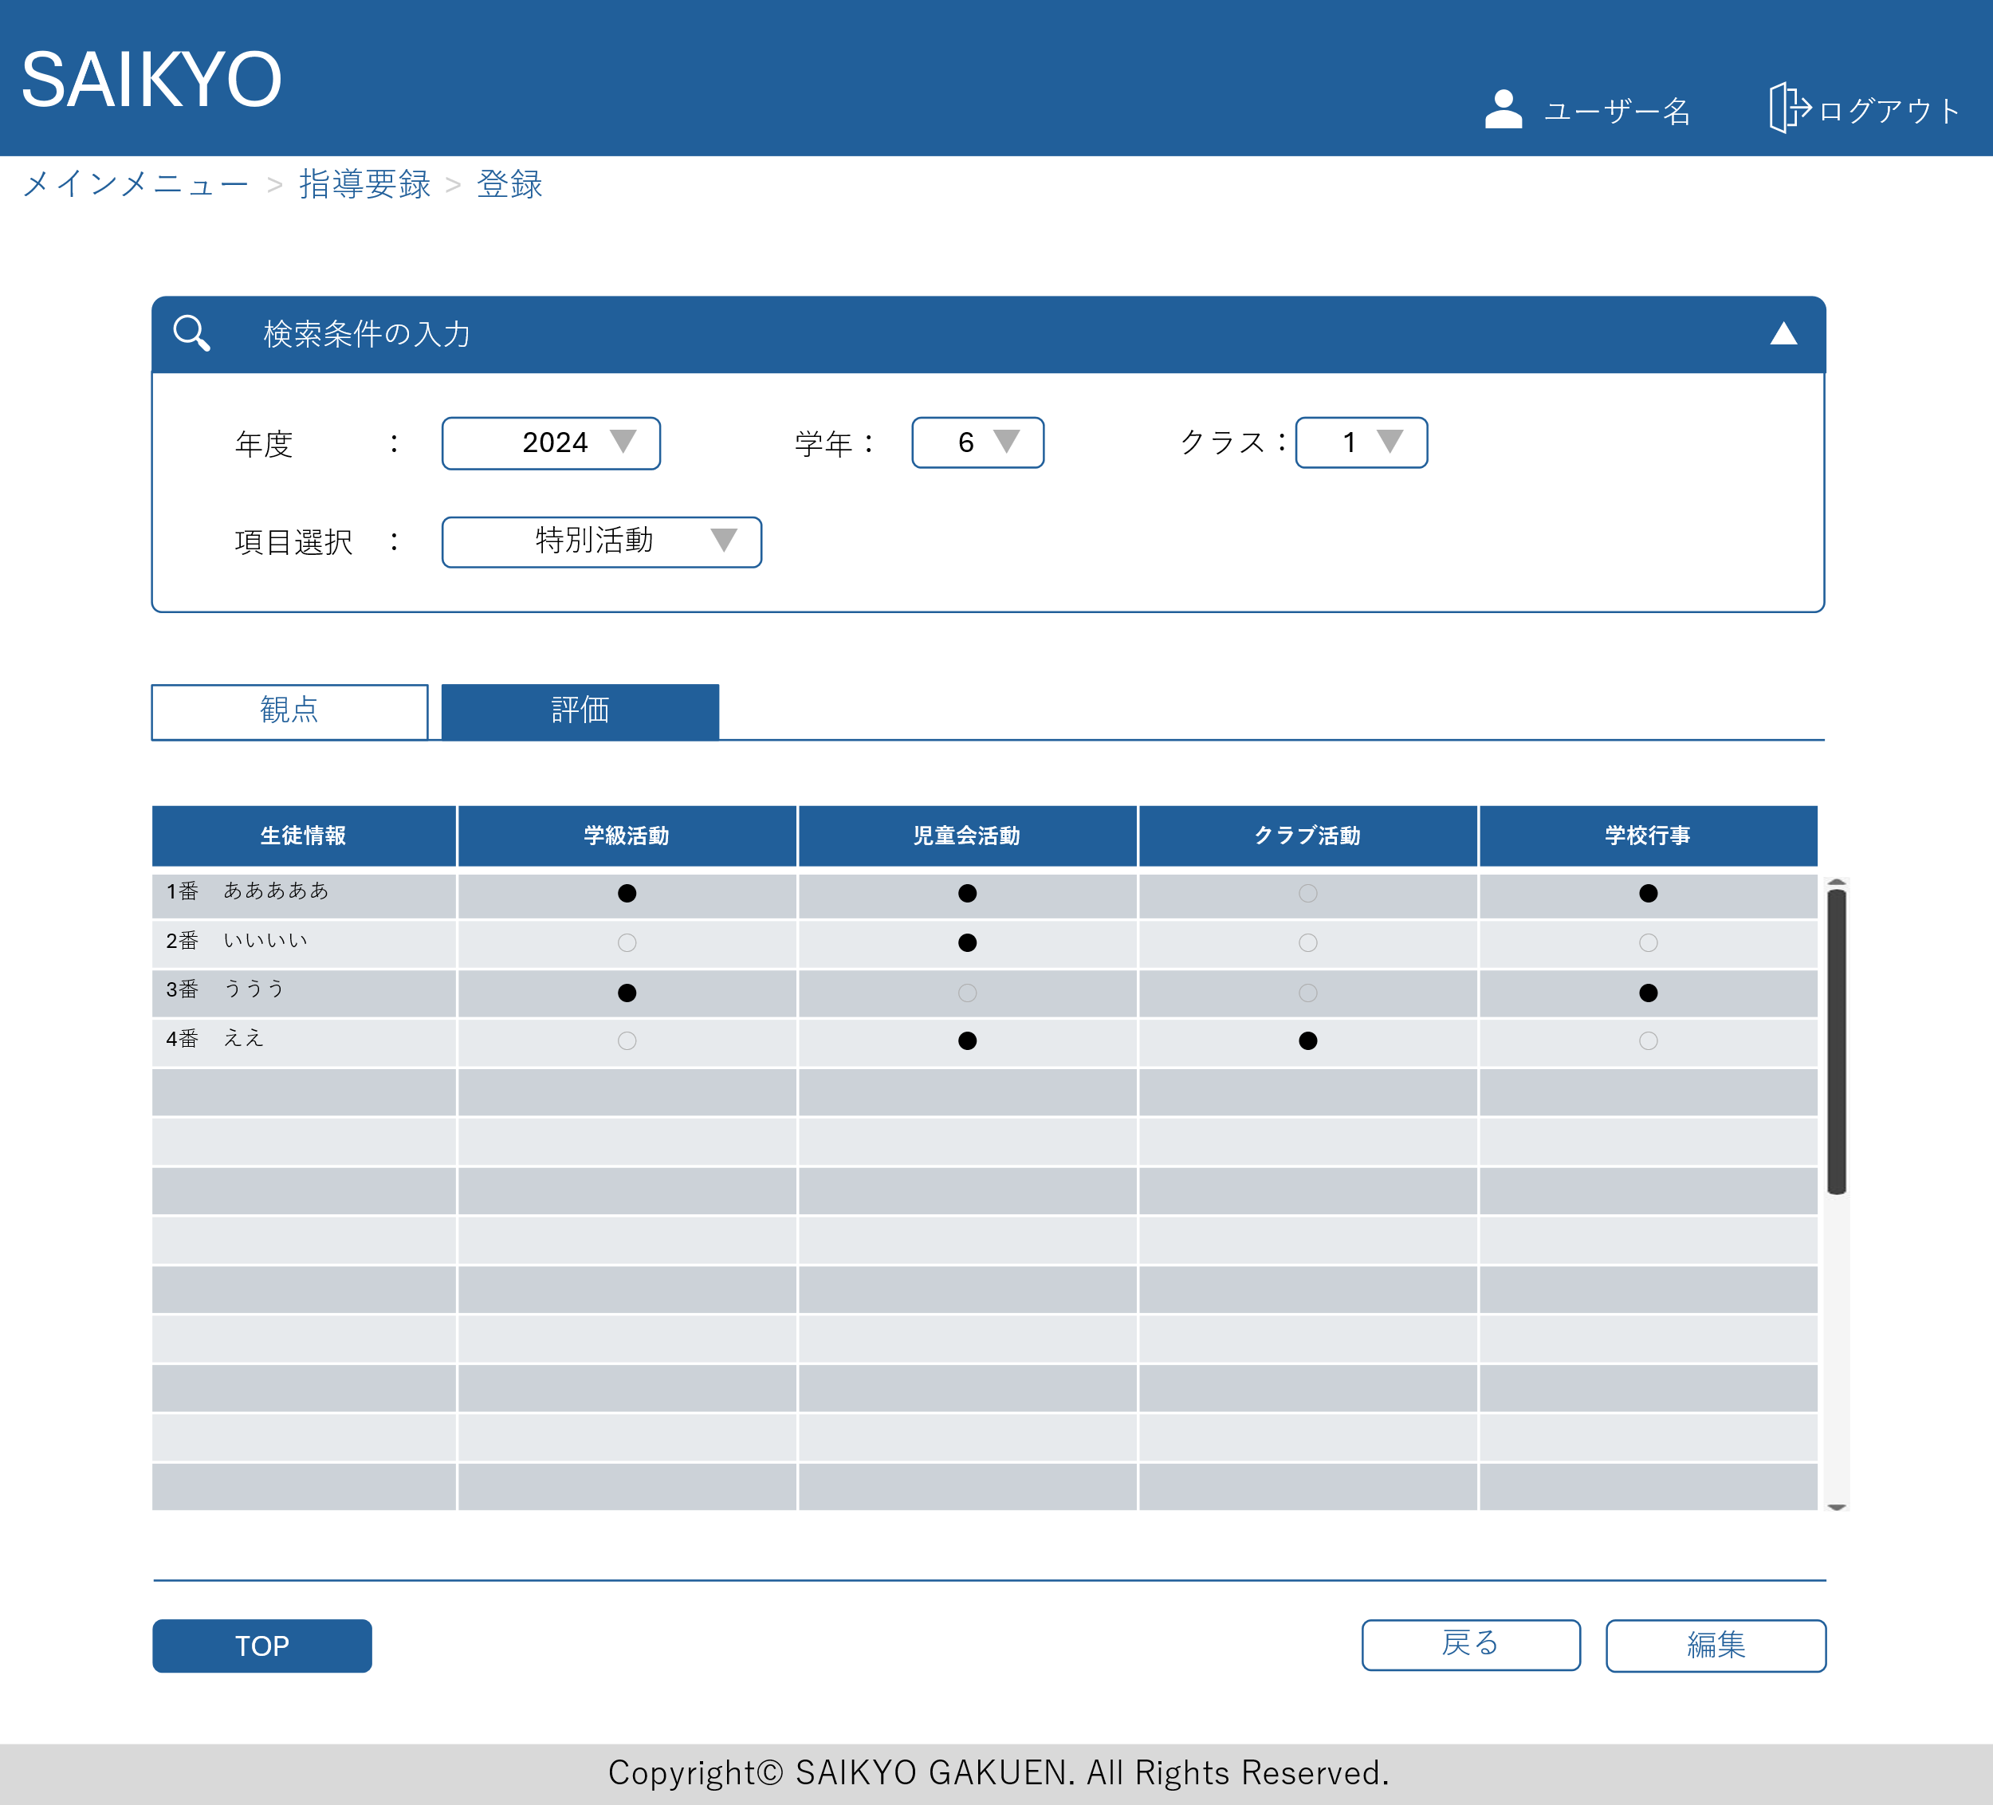
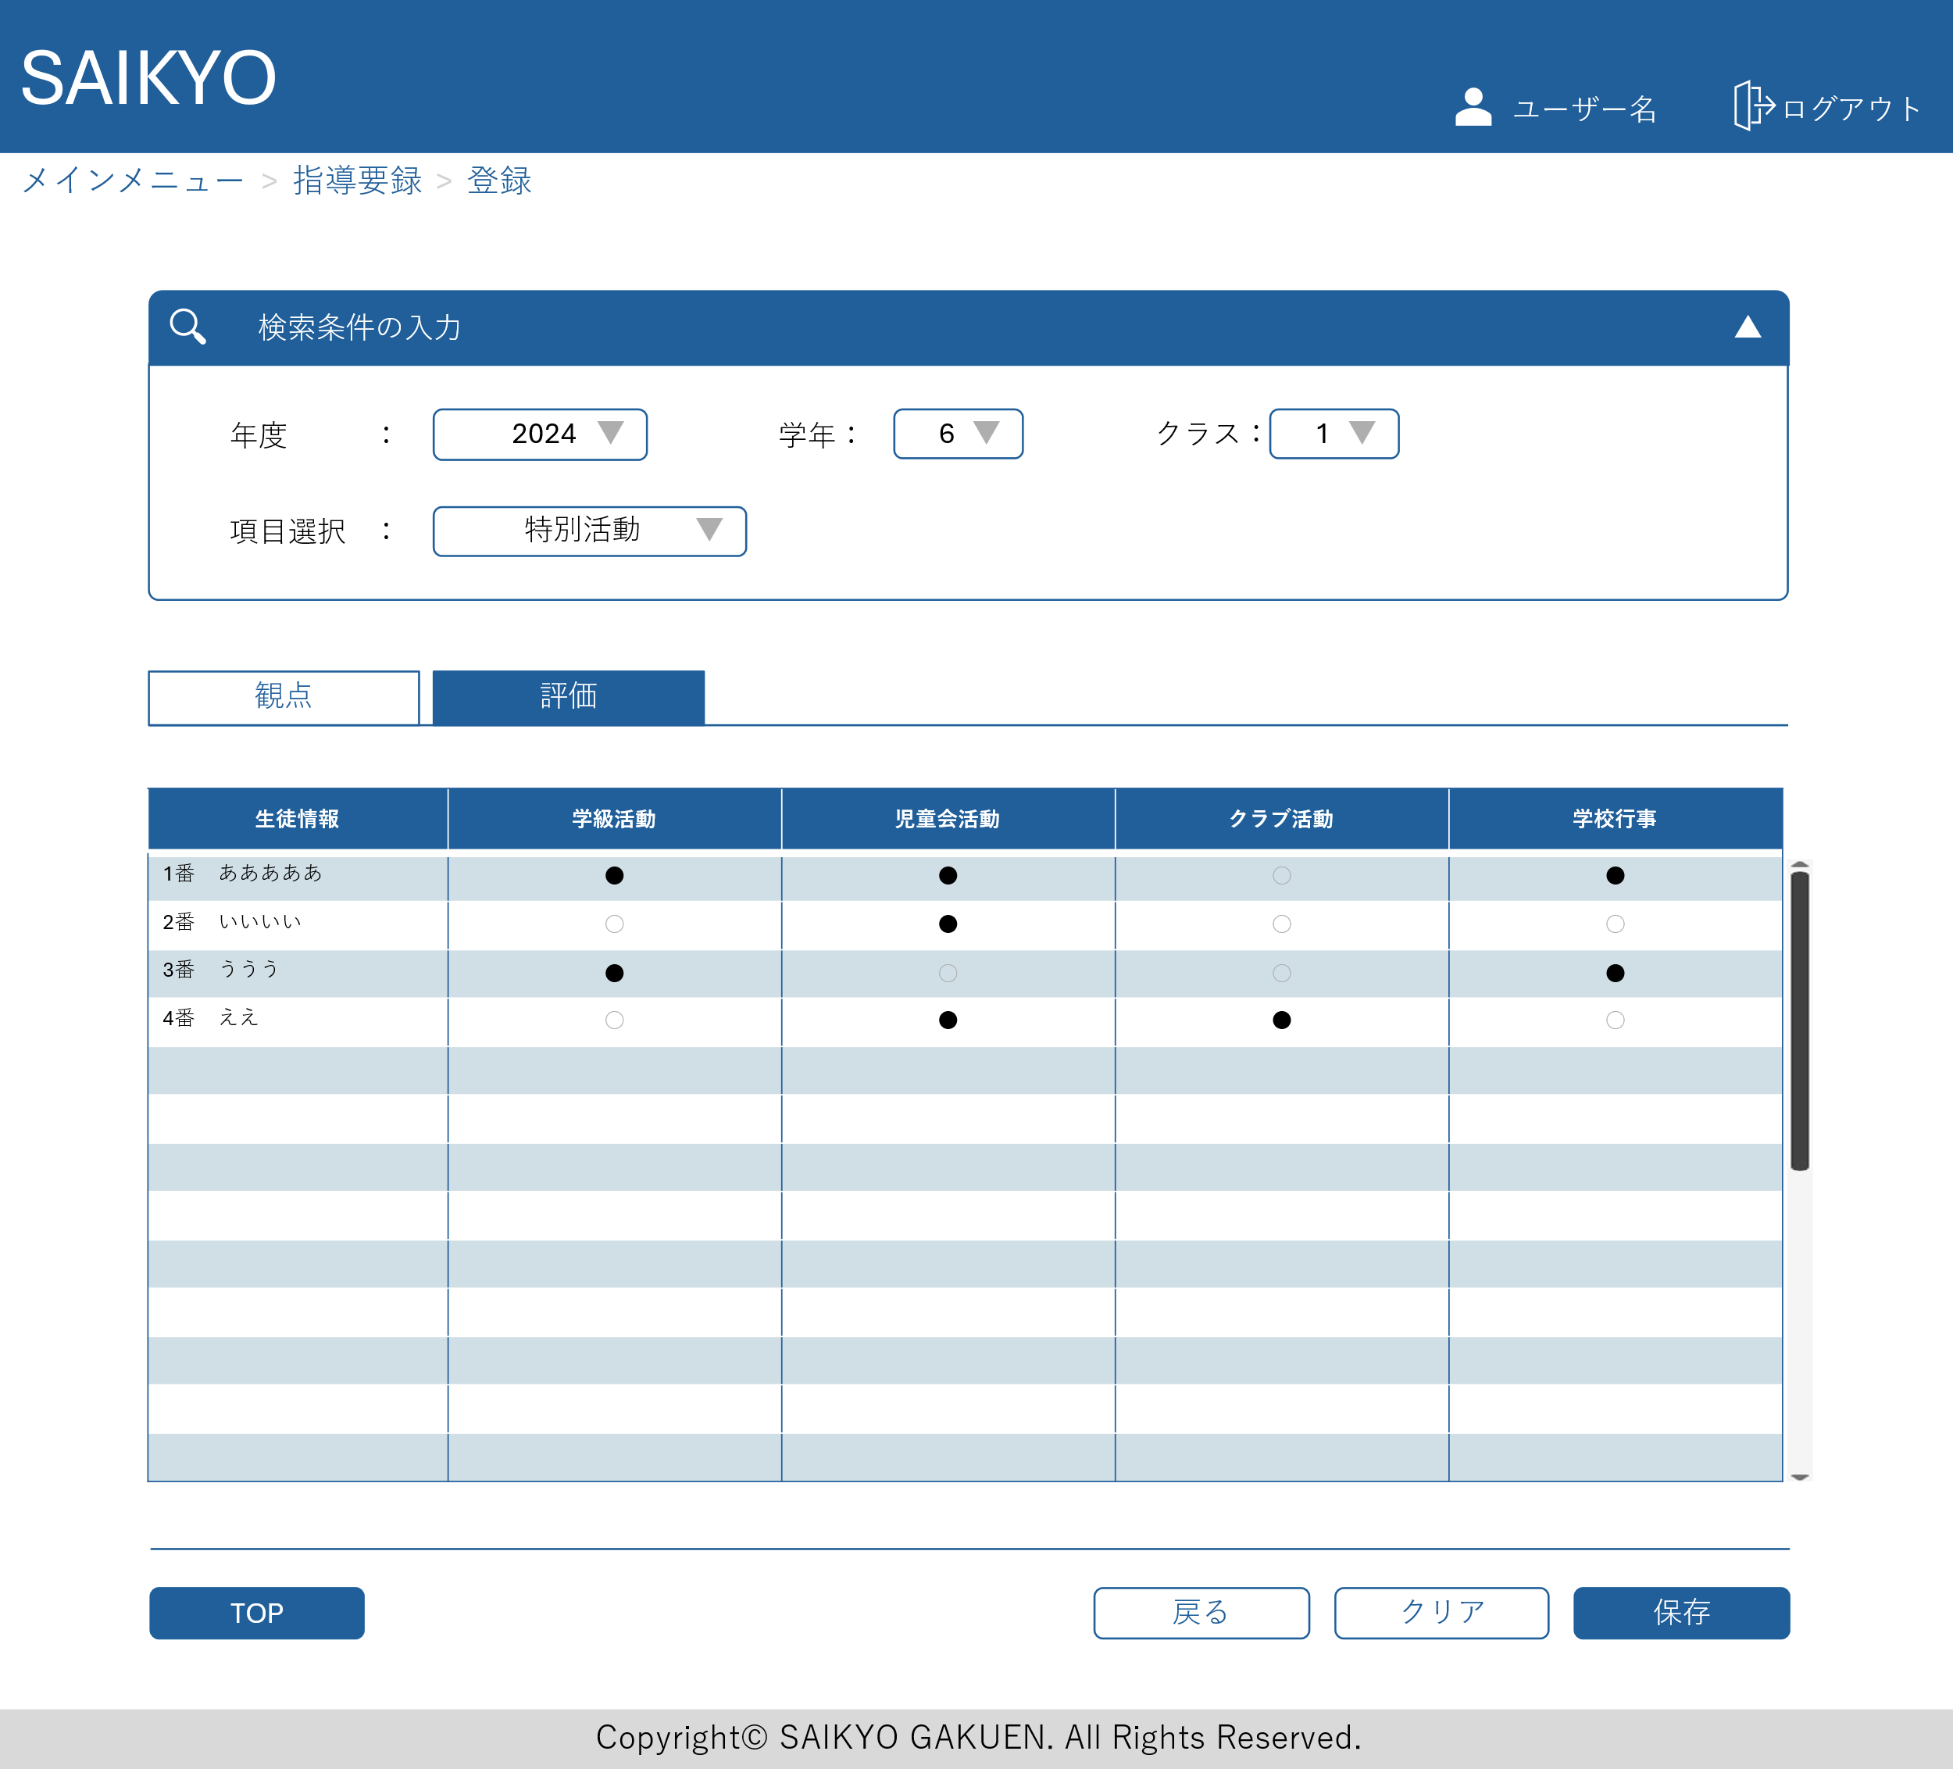

7~9年生は3項目 (学習活動、生徒会活動、学校行事

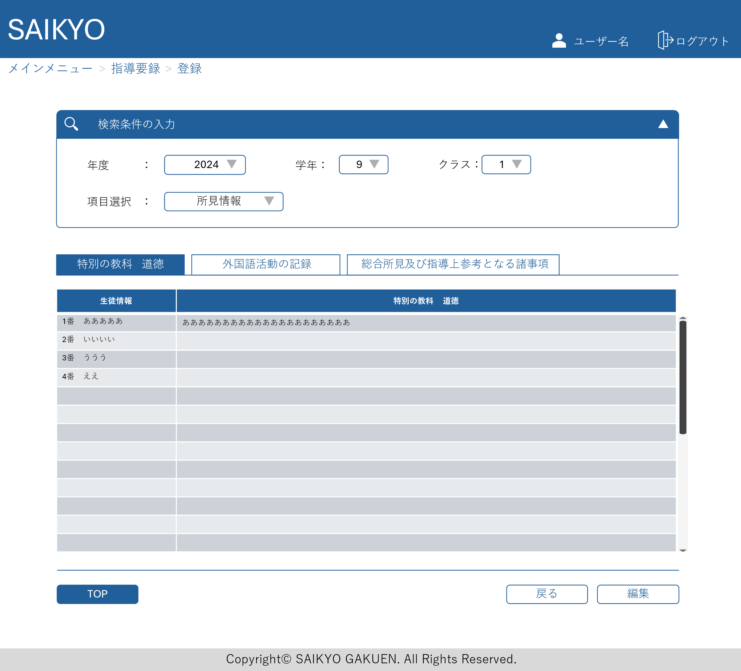
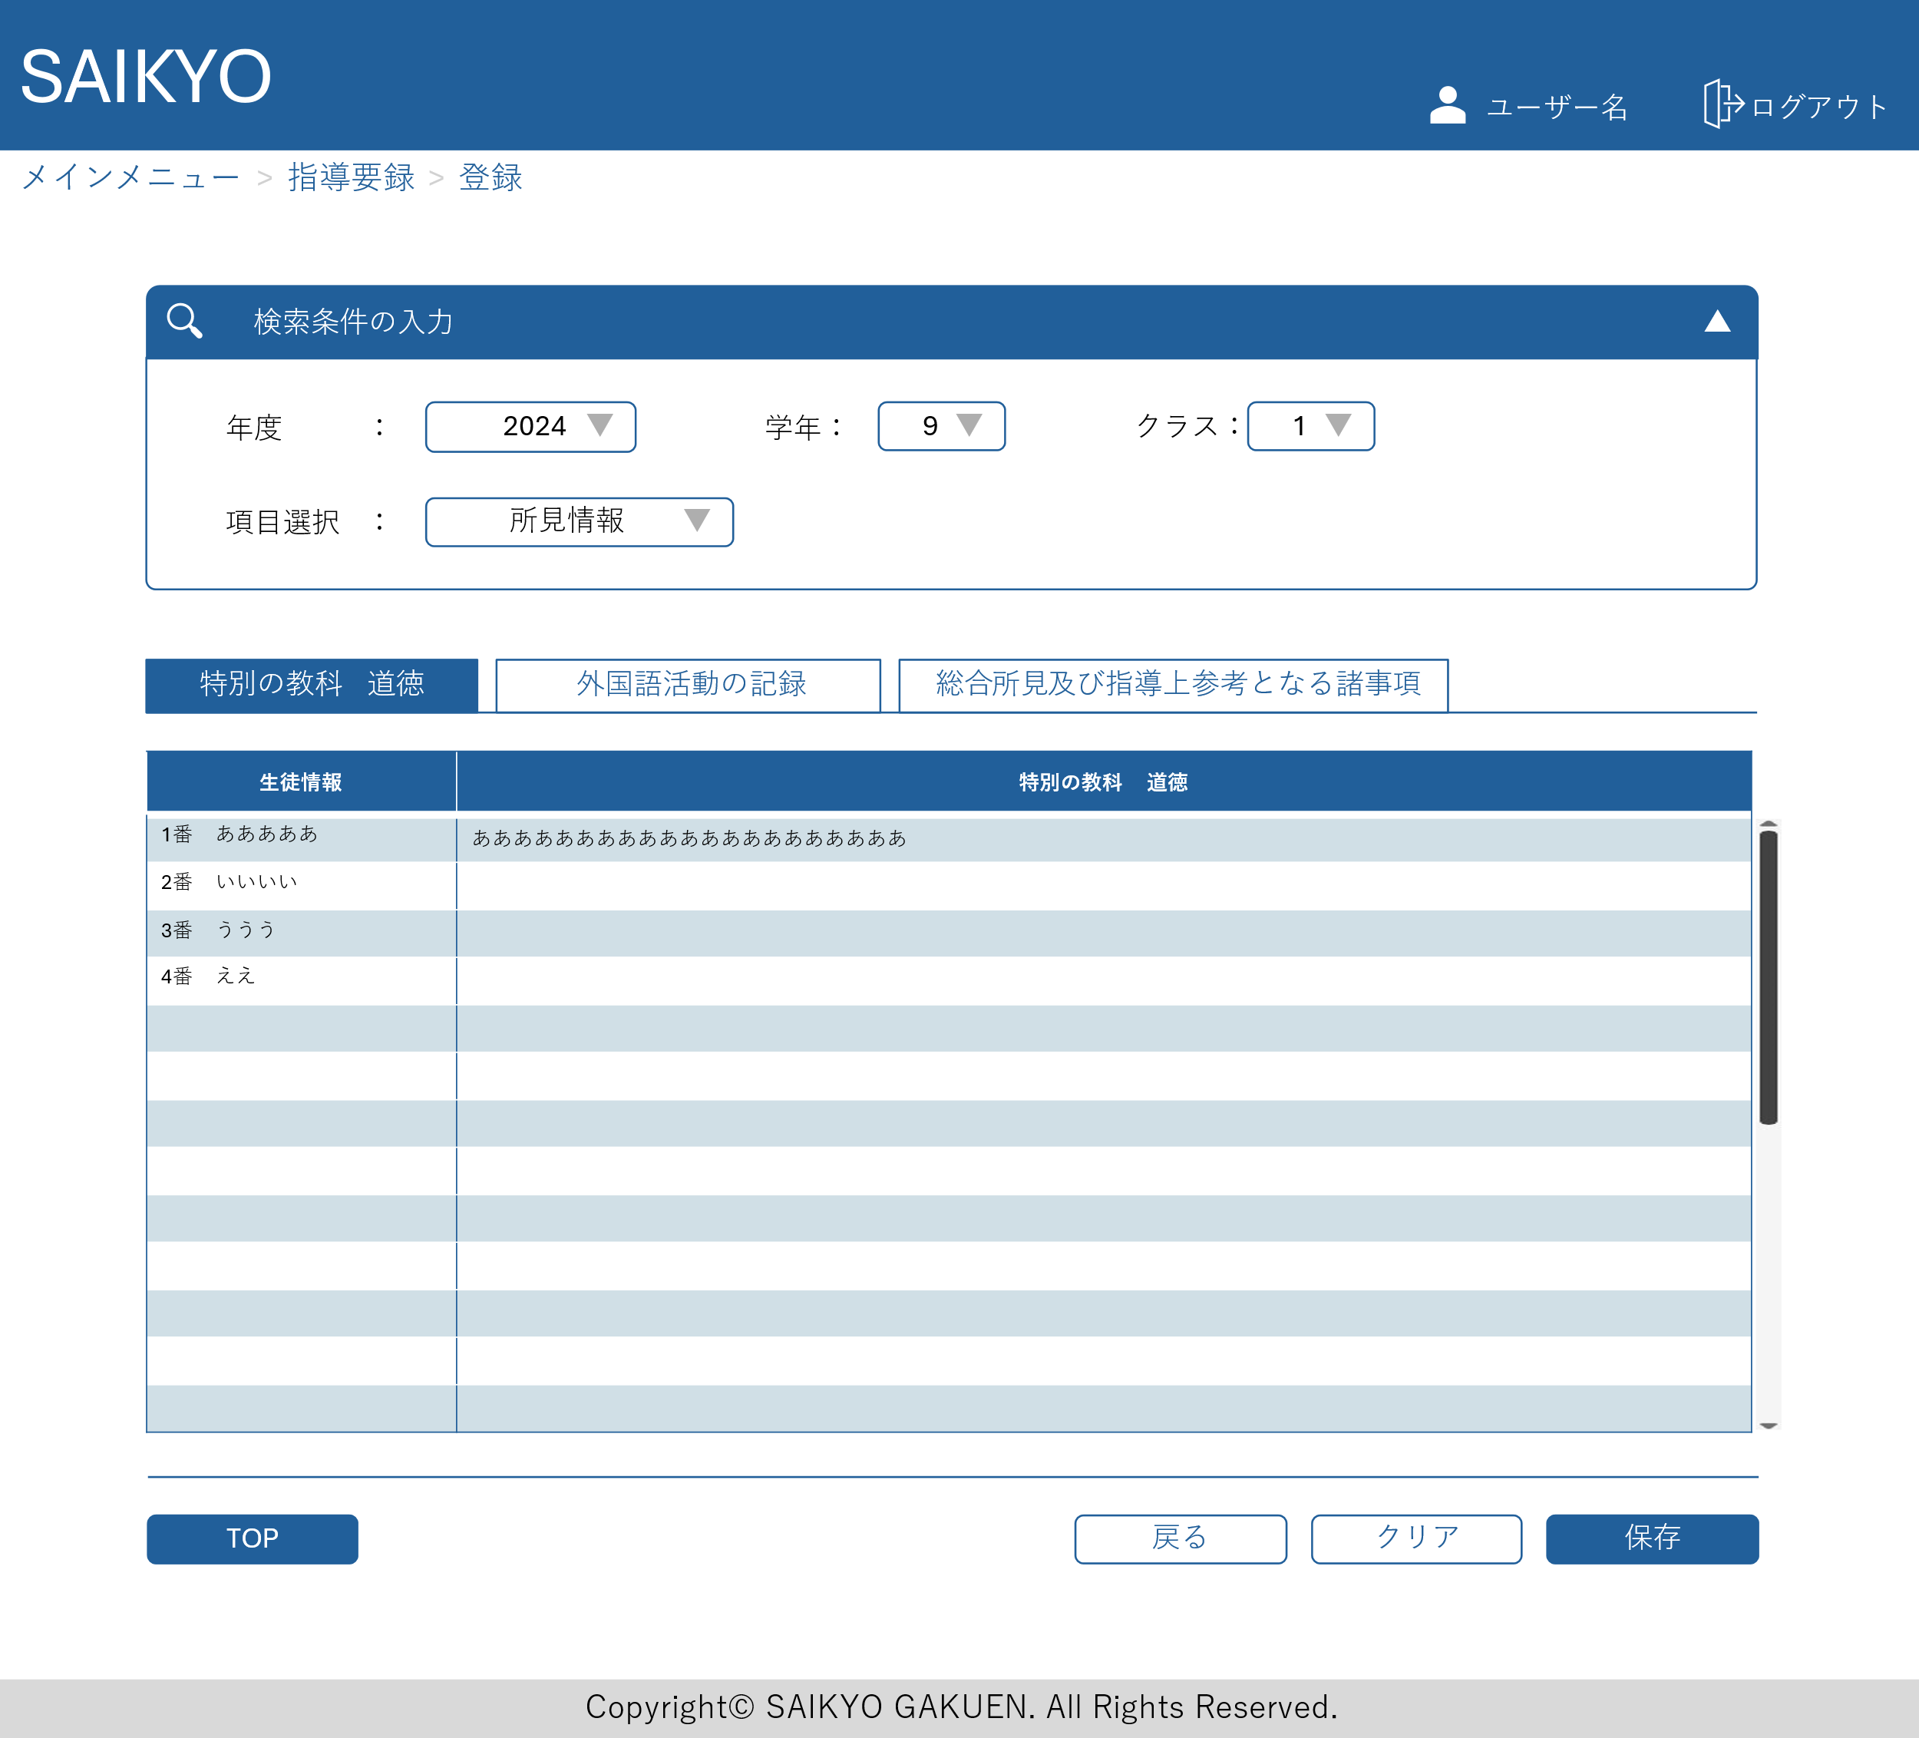

外国語活動の記録、総合所見についても同じ構成の入力画面

指導要録出力画面
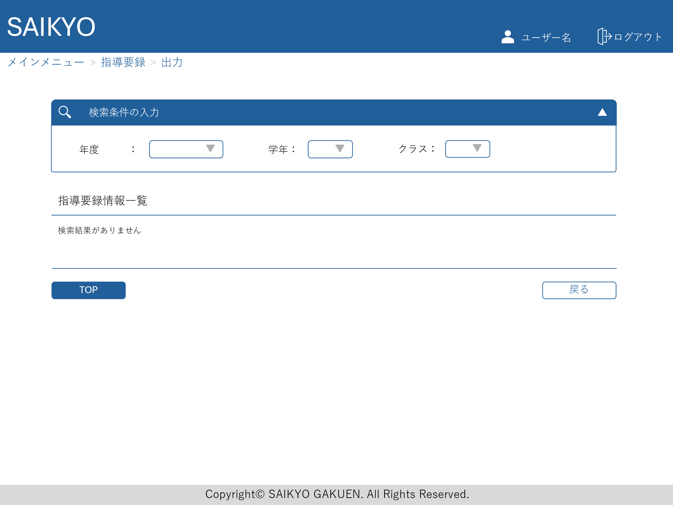
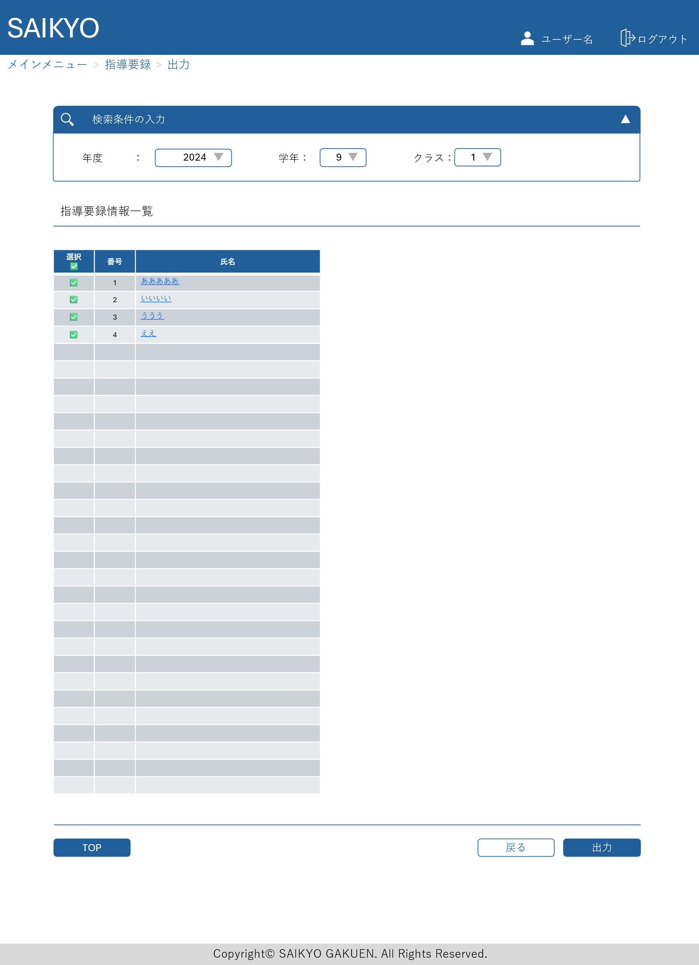
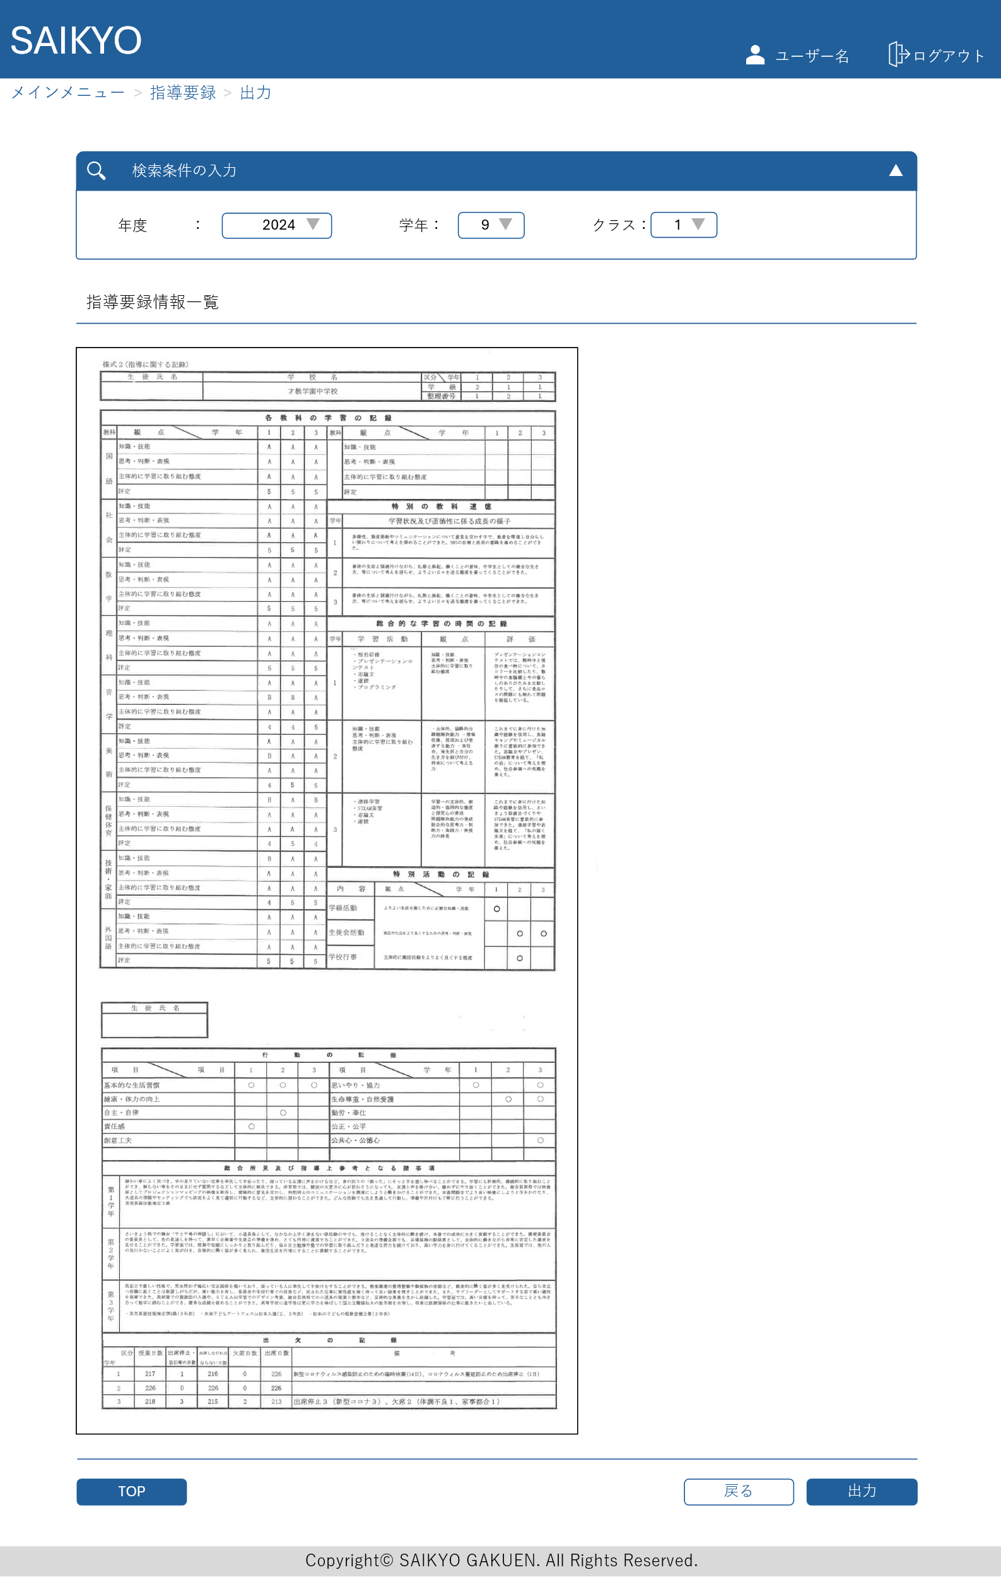
画面レイアウト | 論理名称 | 画面ID | 改訂日
 | 物理名称 | 画面名称 | 改訂者
 | 概要

